2019_06_data
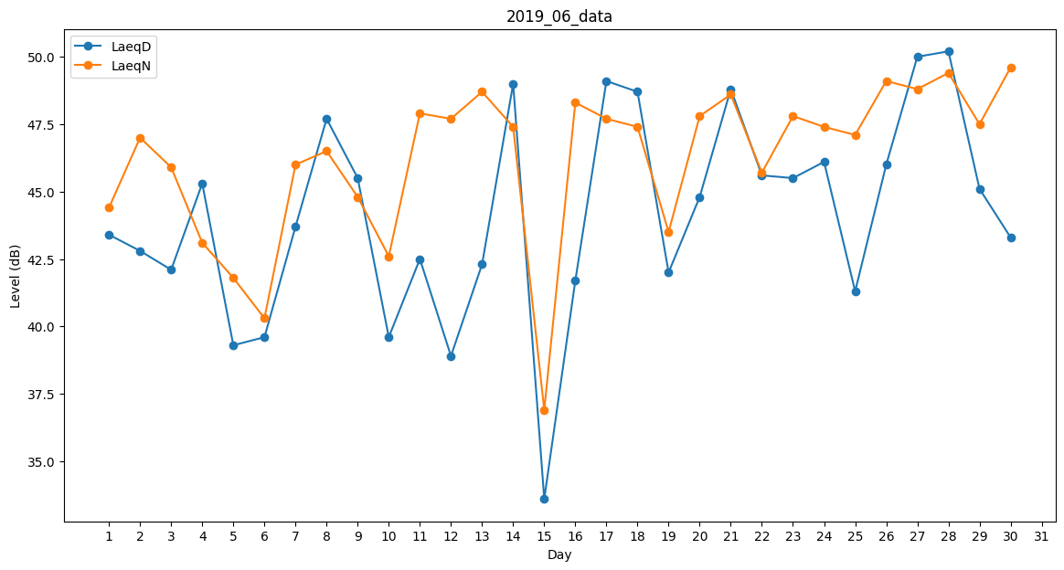
Day | LaeqD | LaeqN
1 | 43.4 | 44.4
2 | 42.8 | 47
3 | 42.1 | 45.9
4 | 45.3 | 43.1
5 | 39.3 | 41.8
6 | 39.6 | 40.3
7 | 43.7 | 46
8 | 47.7 | 46.5
9 | 45.5 | 44.8
10 | 39.6 | 42.6
11 | 42.5 | 47.9
12 | 38.9 | 47.7
13 | 42.3 | 48.7
14 | 49 | 47.4
15 | 33.6 | 36.9
16 | 41.7 | 48.3
17 | 49.1 | 47.7
18 | 48.7 | 47.4
19 | 42 | 43.5
20 | 44.8 | 47.8
21 | 48.8 | 48.6
22 | 45.6 | 45.7
23 | 45.5 | 47.8
24 | 46.1 | 47.4
25 | 41.3 | 47.1
26 | 46 | 49.1
27 | 50 | 48.8
28 | 50.2 | 49.4
29 | 45.1 | 47.5
30 | 43.3 | 49.6

